Blad1
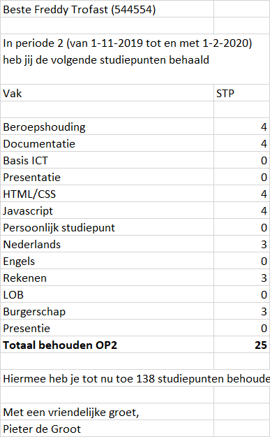
0NV | 1NV |  | 2NV |  |  | 3NV
Resultaat | Resultaat | Studiepunten | Resultaat | Studiepunten | Student | Resultaat | Studiepunten | Student | DocentID
Studentnummer | Periode | ID | Periode | ID | Studentnummer | Periode | ID | Studentnummer | DocentID
Voornaam | Studentnummer | vak | Startdatum | vak | Voornaam | Startdatum | vak | Voornaam | Voornaam docent
Achternaam | Voornaam | Studiepunt | Einddatum | Studiepunt | Achternaam | Einddatum | Studiepunt | Achternaam | Achternaam docent
Periode | Achternaam |  | StudiepuntID |  |  | StudiepuntID
Startdatum | Startdatum |  | Voornaam docent |  |  | Studentnummer
Einddatum | Einddatum |  | Achternaam docent |  |  | DocentID
Vak | StudiepuntID |  | Studentnummer
Studiepunten | Voornaam docent
Totaal periode studiepunten | Achternaam docent
totaal algemeen studiepunten
Voornaam docent
Achternaam docent

